DLM
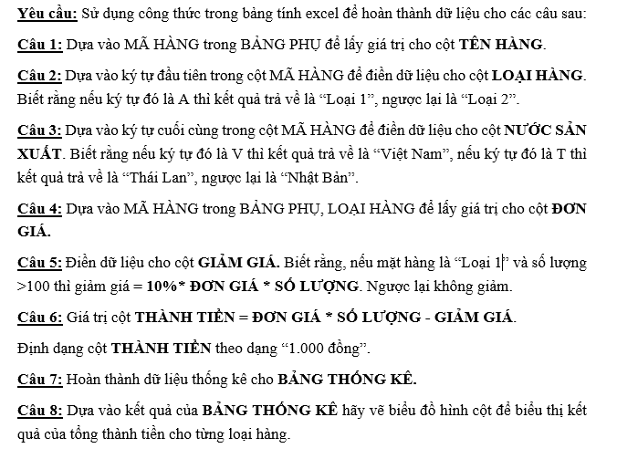
CỬA HÀNG ĐIỆN MÁY TỔNG HỢP 2022
STT | MÃ HÀNG | TÊN HÀNG | LOẠI HÀNG | NƯỚC SẢN XUẤT | NGÀY GIAO | ĐƠN GIÁ | SỐ LƯỢNG | GIẢM GIÁ | THÀNH TIỀN
1 | A-SS-V | Sam Sung | Loại 1 | Việt Nam | 01/01/2022 | 2500 | 110 | 27500 | 247,500Đồng
2 | B-SS-V | Sam Sung | Loại 2 | Việt Nam | 25/02/2022 | 1000 | 50 | 0 | 50,000Đồng
3 | A-TS-V | Toshiba | Loại 1 | Việt Nam | 07/01/2022 | 3500 | 150 | 52500 | 472,500Đồng
4 | A-TS-N | Toshiba | Loại 1 | Nhật Bản | 03/03/2022 | 3500 | 70 | 0 | 245,000Đồng
5 | B-PN-T | Panasonic | Loại 2 | Thái Lan | 02/03/2022 | 2000 | 90 | 0 | 180,000Đồng
6 | A-PN-T | Panasonic | Loại 1 | Thái Lan | 01/03/2022 | 4000 | 100 | 0 | 400,000Đồng
7 | A-SS-N | Sam Sung | Loại 1 | Nhật Bản | 28/02/2022 | 2500 | 120 | 30000 | 270,000Đồng
8 | A-SS-V | Sam Sung | Loại 1 | Việt Nam | 03/01/2022 | 2500 | 100 | 0 | 250,000Đồng
9 | B-PN-N | Panasonic | Loại 2 | Nhật Bản | 08/01/2022 | 2000 | 90 | 0 | 180,000Đồng
10 | B-TS-T | Toshiba | Loại 2 | Thái Lan | 13/01/2022 | 1500 | 200 | 0 | 300,000Đồng

 | BẢNG PHỤ |  |  |  |  | BẢNG THỐNG KÊ
Mã hàng |  | SS | TS | PN |  | Tên hàng | Việt Nam | Thái Lan | Nhật Bản
Tên hàng |  | Sam Sung | Toshiba | Panasonic |  | Tổng thành tiền | 1,020,000Đồng | 880,000Đồng | 695,000Đồng
Đơn giá | Loại 1 | 2500 | 3500 | 4000
BẢNG THỐNG KÊ
 | Loại 2 | 1000 | 1500 | 2000

